Qual é o valor encontrado quand
Questao 4 |  |  |  | *Alterar a fórmula da célula azul pra poder resolver (cos(3e^6x)) e 4e^(6cos^2(x))
 | xi | f(xi)
a= | 0 | 0.5403023059 | 11923.83195
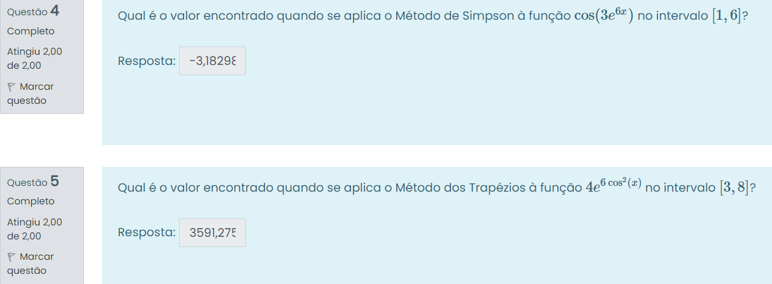
b= | 7 | 0.9609744788 | 377.3764514
h= | 3.5
(a+b)/2 | 3.5 | -0.926660489

Trapézio | 5.254468746 |  | 43054.2294
Simpson | -2.572926033

Questao 5
 | xi | f(xi)
a= | 1 | 28.93149819 | 23.0543357
b= | 7 | 87.41780791 | 377.3764514
h= | 3 | 453.7585147
(a+b)/2 | 5 | 12.41718648

Trapézio | 407.2225713 |  | 1401.507755
Simpson | -2.572926033

Complete a tabela aseguir
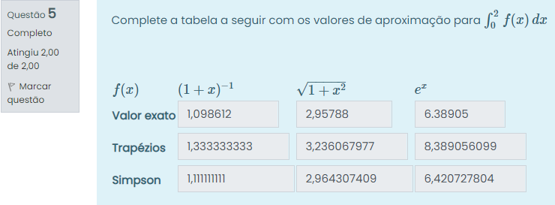
(1+x)^-1 | xi | f(xi) | root(1+x^2) | xi | f(xi) | e^x | xi | f(xi)
a= | 0 | 1 | a= | 0 | 1 | a= | 0 | 1
b= | 2 | 0.3333333333 | b= | 2 | 2.236067977 | b= | 2 | 7.389056099
h= | 1 |  | h= | 1 |  | h= | 1
(a+b)/2 | 1 | 0.5 | (a+b)/2 | 1 | 1.414213562 | (a+b)/2 | 1 | 2.718281828

 | 1.098612 |  |  | 2.95788 |  |  | 6.38905
Trapézio | 1.333333333 |  | Trapézio | 3.236067977 |  | Trapézio | 8.389056099
Simpson | 1.111111111 |  | Simpson | 2.964307409 |  | Simpson | 6.420727804

 | Menores Limitantes Inferiores |  |  | Menores Limitantes Inferiores |  |  | Menores Limitantes Inferiores
Erro por Trapézio | 0.6666666667 |  | Erro por Trapézio | 0.6666666667 |  | Erro por Trapézio | 0.6666666667
Erro por Simpson | 0.01111111111 |  | Erro por Simpson | 0.01111111111 |  | Erro por Simpson | 0.01111111111

Questões repetidas
